상품제안서
[송월 타올] CM스티치 헤링본40 | 상품코드: S38423

 |  |  |  |  |  |  | 02-713-8555 | www.synergygift.co.kr
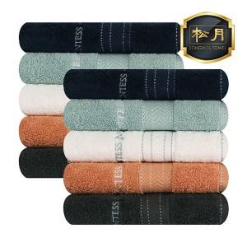

【상세/제작정보】 | <p><span style="font-size: 14pt;">※자수인쇄는 인쇄난이도,크기,글자수에 따라 비용 변동 될 수 있습니다.</span><span style="font-size: 14pt;">​</span></p>

【인쇄/포장옵션】 | 실크, 자수 / 포장지포장

【공급단가】 | 수량 | 50~ | 100~ | 500~ | 1,000~ | 2,000~
*VAT별도 | 단가 | 5,370원 | 5,290원 | 5,160원 | 4,950원 | 4,750원

【상품 URL】 | https://www.synergygift.co.kr:443/src/goods_detail.php?gdno=38423

